8.6 Graphique 1
RERS 8.6 Les enseignants du premier degré privé sous contrat par département

[1] Évolution des effectifs des cinq plus grandes académies du premier degré privé sous contrat

► Champ : Les cinq plus grandes académies parmi celles de France Métropolitaine + DROM (hors Mayotte) au regard de leurs effectifs, agents ayant une mission d'enseignement dans le premier degré privé sous contrat, rémunérés par l’Éducation Nationale et en activité au 30 novembre 2019.
Source : MENJS-MESRI-DEPP, Panel des personnels issu de BSA, novembre 2019. |  |  |  |  |  |  | © DEPP

 |  | Lille | Lyon | Rennes | Versailles | Nantes
 | 2009 | 4,099 | 2,816 | 6,311 | 2,024 | 6,659
 | 2010 | 4,194 | 2,735 | 6,412 | 2,061 | 6,809
 | 2011 | 4,041 | 2,740 | 6,357 | 2,136 | 6,814
 | 2012 | 3,967 | 2,750 | 6,371 | 2,143 | 6,852
 | 2013 | 3,986 | 2,745 | 6,362 | 2,207 | 6,901
 | 2014 | 3,941 | 2,760 | 6,405 | 2,186 | 6,896
 | 2015 | 3,948 | 2,751 | 6,353 | 2,177 | 6,894
 | 2016 | 3,963 | 2,770 | 6,314 | 2,213 | 6,885
 | 2017 | 3,979 | 2,829 | 6,396 | 2,215 | 6,898
 | 2018 | 3,933 | 2,794 | 6,300 | 2,201 | 6,847
 | 2019 | 3,909 | 2,811 | 6,242 | 2,171 | 6,841

8.6 Carte 3 et Carte 4
RERS 8.6 Les enseignants du premier degré privé sous contrat par département

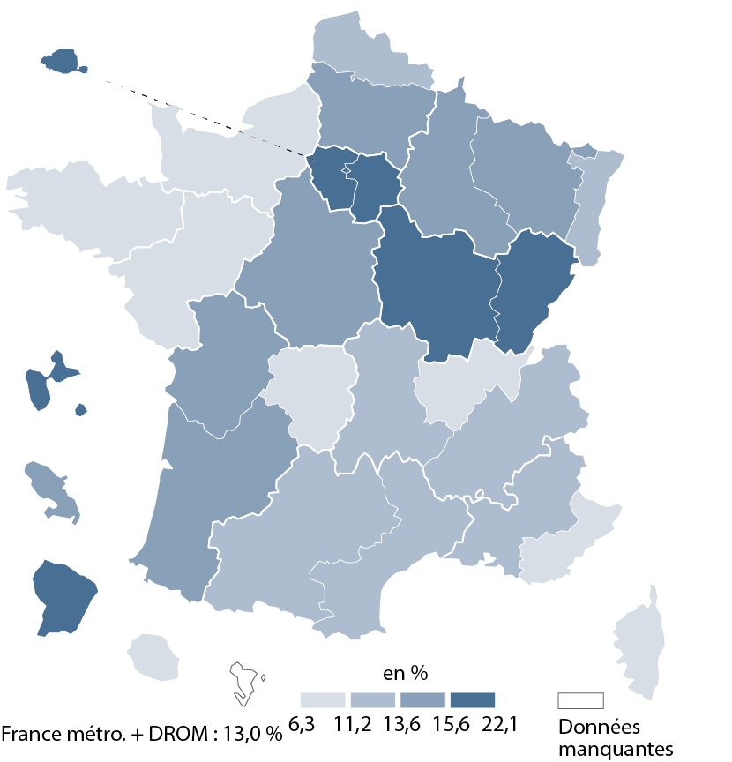
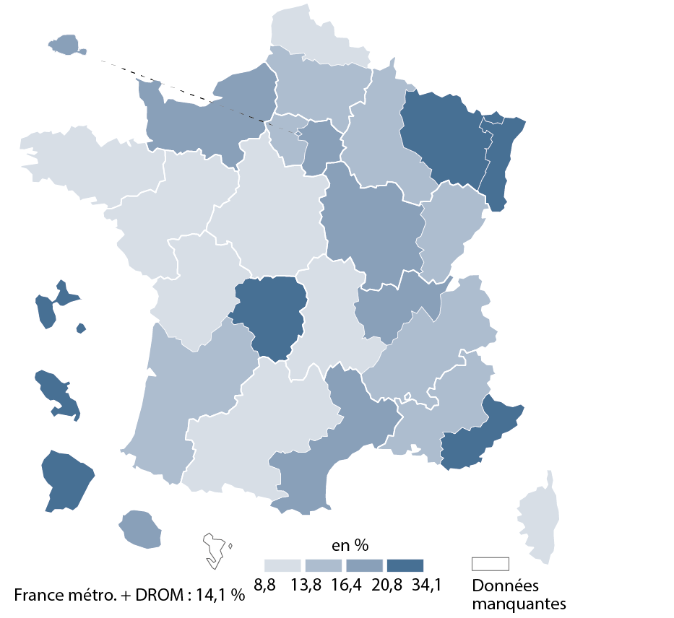
CODE | ACADEMIES | Part moins de 5 ans ancienneté | part non tit | [3] Part des non-titulaires parmi les enseignants du premier degré privé sous contrat en 2019-2020 |  | [4] Part des enseignants titulaires du premier degré privé sous contrat ayant moins de 5 ans d'ancienneté en 2019-2020
A32 | AIX-MARSEILLE | 13.2 | 15.8
A24 | AMIENS | 14.4 | 15.3
A01 | BESANCON | 16.4 | 16.4
A03 | BORDEAUX | 14.4 | 14.5
A15 | CLERMONT-FERRAND | 12.4 | 11.8
A18 | CORSE | 8.9 | 11.1
A13 | CRETEIL | 22.1 | 20.8
A11 | DIJON | 16.3 | 17.9
A07 | GRENOBLE | 13.3 | 16.3
A25 | GUADELOUPE | 17.5 | 22.8
A04 | GUYANE | 17.9 | 23.6
A16 | LILLE | 11.7 | 11.3
A27 | LIMOGES | 6.3 | 28.0
A08 | LYON | 11.2 | 16.5
A19 | MARTINIQUE | 14.7 | 34.1
A12 | MONTPELLIER | 13.4 | 16.4
A33 | NANCY-METZ | 14.9 | 21.4
A02 | NANTES | 10.1 | 10.5
A10 | NICE | 10.9 | 21.9
A06 | ORLEANS-TOURS | 15.0 | 13.2
A31 | PARIS | 21.4 | 16.5
A21 | POITIERS | 15.6 | 12.3
A09 | REIMS | 14.5 | 15.5
A14 | RENNES | 10.7 | 8.8
A23 | REUNION | 9.5 | 17.6
A70 | NORMANDIE | 11.1 | 16.5
A28 | STRASBOURG | 13.6 | 21.8
A05 | TOULOUSE | 13.5 | 13.8
A22 | VERSAILLES | 15.9 | 16.3

France métro + DROM |  | 13.0 | 14.1
 |  |  | © DEPP
► Champ : France métropolitaine + DROM, agents ayant une mission d'enseignement dans le premier degré privé sous contrat, rémunérés par l’Éducation nationale et en activité au 30 novembre 2019.
Source : MENJS-MESRI-DEPP, Panel des personnels issu de BSA, novembre 2019. |  |  |  |  | © DEPP |  | © DEPP
 |  |  |  | ► Champ : France métropolitaine + DROM, agents ayant une mission d'enseignement dans le premier degré privé sous contrat, rémunérés par l’Éducation nationale et en activité au 30 novembre 2019. |  | ► Champ : France métropolitaine + DROM, agents ayant une mission d'enseignement dans le premier degré privé sous contrat, rémunérés par l’Éducation nationale et en activité au 30 novembre 2019.
 |  |  |  | MENJS-MESRI-DEPP, Panel des personnels issus de BSA, novembre 2019. |  | MENJS-MESRI-DEPP, Panel des personnels issus de BSA, novembre 2019.

